Alytus
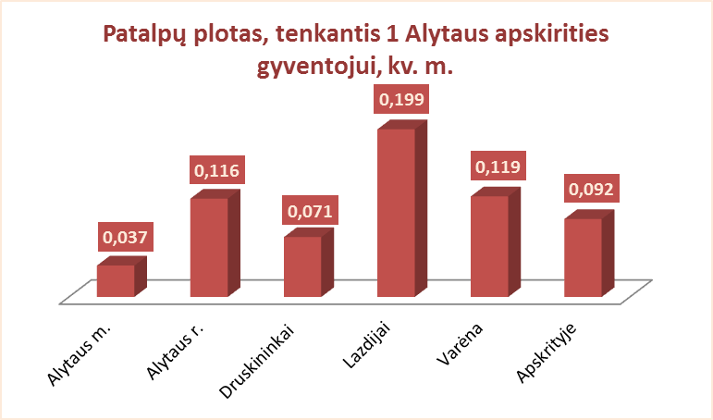
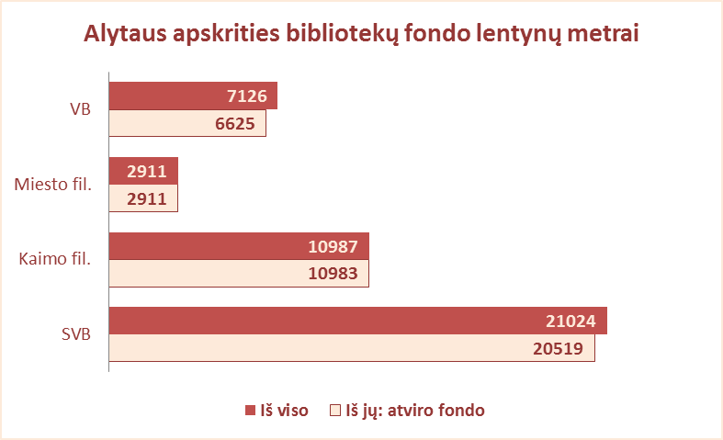
5.1. ALYTAUS APSKRITIES SAVIVALDYBIŲ VIEŠŲJŲ BIBLIOTEKŲ PATALPŲ BŪKLĖ 2012 M.

Eil. Nr. | Savivaldybių viešosios bibliotekos | Patalpų plotas kv.m. |  |  |  |  |  |  |  |  | Viso fondo lentynų metrų
 |  | Bendras |  |  |  |  | Naudingas |  |  |  | Iš viso |  |  |  | Iš jų: atviro fondo
 |  | SVB | VB | Miesto fil. | Kaimo fil. | Tenka 1 gyv. | SVB | VB | Miesto fil. | Kaimo fil. | SVB | VB | Miesto fil. | Kaimo fil. | SVB | VB | Miesto fil. | Kaimo fil.
1 | Alytaus m. | 2179 | 1816 | 363 | x | 0.04 | 1490 | 1164 | 326 | x | 2928 | 1638 | 1290 | x | 2896 | 1606 | 1290 | x
2 | Alytaus r. | 3262 | 638 | 261 | 2363 | 0.12 | 3185 | 638 | 261 | 2286 | 7121 | 1849 | 853 | 4419 | 6963 | 1691 | 853 | 4419
3 | Druskininkai | 1526 | 1195 | 85 | 246 | 0.07 | 1208 | 938 | 85 | 185 | 2018 | 1160 | 384 | 474 | 2018 | 1160 | 384 | 474
4 | Lazdijai | 4385 | 1784 | 140 | 2461 | 0.20 | 3121 | 973 | 140 | 2008 | 4802 | 789 | 384 | 3629 | 4561 | 552 | 384 | 3625
5 | Varėna | 2974 | 994 | x | 1980 | 0.12 | 2453 | 792 | x | 1661 | 4155 | 1690 | x | 2465 | 4081 | 1616 | x | 2465
Iš viso: |  | 14326 | 6427 | 849 | 7050 | 0.09 | 11457 | 4505 | 812 | 6140 | 21024 | 7126 | 2911 | 10987 | 20519 | 6625 | 2911 | 10983

Vilnius
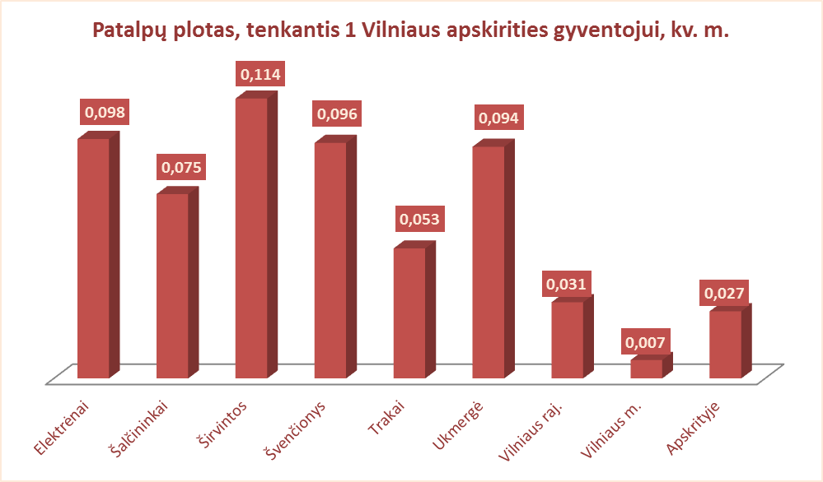
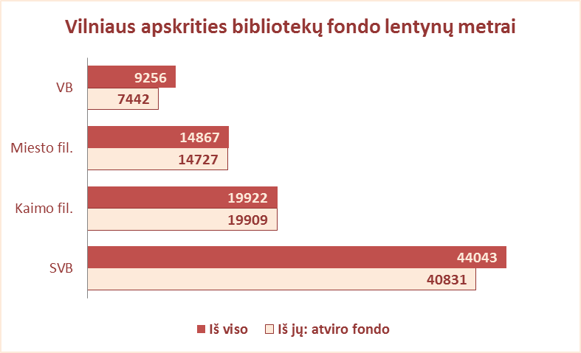
5.1. VILNIAUS APSKRITIES SAVIVALDYBIŲ VIEŠŲJŲ BIBLIOTEKŲ PATALPŲ BŪKLĖ 2012 M.

Eil. Nr. | Savivaldybių viešosios bibliotekos | Patalpų plotas kv.m. |  |  |  |  |  |  |  |  | Viso fondo lentynų metrų
 |  | Bendras |  |  |  |  | Naudingas |  |  |  | Iš viso |  |  |  | Iš jų: atviro fondo
 |  | SVB | VB | Miesto fil. | Kaimo fil. | Tenka 1 gyv. | SVB | VB | Miesto fil. | Kaimo fil. | SVB | VB | Miesto fil. | Kaimo fil. | SVB | VB | Miesto fil. | Kaimo fil.
1 | Elektrėnai | 2414 | 1647 | 158 | 609 | 0.098 | 1858 | 1100 | 158 | 600 | 2696 | 866 | 491 | 1339 | 2696 | 866 | 491 | 1339
2 | Šalčininkai | 2568 | 649 | 238 | 1681 | 0.075 | 2291 | 534 | 238 | 1519 | 5709 | 1221 | 895 | 3595 | 5709 | 1221 | 895 | 3595
3 | Širvintos | 1966 | 649 | x | 1317 | 0.114 | 1609 | 488 | x | 1121 | 2458 | 1007 | x | 1451 | 2104 | 653 | x | 1451
4 | Švenčionys | 2635 | 558 | 698 | 1379 | 0.096 | 2078 | 433 | 525 | 1120 | 4869 | 1034 | 1511 | 2324 | 4606 | 1771 | 1511 | 2324
5 | Trakai | 1815 | 627 | 273 | 915 | 0.053 | 1529 | 505 | 238 | 786 | 4304 | 1092 | 1259 | 1953 | 4029 | 957 | 1132 | 1940
6 | Ukmergė | 3709 | 1641 | x | 2068 | 0.094 | 2967 | 1158 | x | 1809 | 6439 | 2151 | x | 4288 | 5668 | 1380 | x | 4288
7 | Vilniaus raj. | 2972 | 337 | 198 | 2437 | 0.031 | 2747 | 329 | 186 | 2232 | 6053 | 594 | 487 | 4972 | 6053 | 594 | 487 | 4972
Iš viso: |  | 18079 | 6108 | 1565 | 10406 | 0.066 | 15079 | 4547 | 1345 | 9187 | 32528 | 7965 | 4643 | 19922 | 30865 | 7442 | 4516 | 19909
8 | Vilniaus m. | 3998 | 180 | 3818 | x | 0.007 | 3592 | 176 | 3416 | x | 11515 | 1291 | 10224 | x | 9966 | 0 | 10211 | x
Iš viso: |  | 22077 | 6288 | 5383 | 10406 | 0.027 | 18671 | 4723 | 4761 | 9187 | 44043 | 9256 | 14867 | 19922 | 40831 | 7442 | 14727 | 19909

